设备列表页面
一. |  | 功能概述
 | 1. | 新增设备
 |  | 用户可以通过类似账号注册的方式新增设备
 |  | 用户还可以用过使用Json配置文件批量新增设备
 | 2. | 设备查询
 |  | 以列表形式展示出注册的设备
 |  | 并提供一些筛选和条件查找功能
二. |  | 功能概述
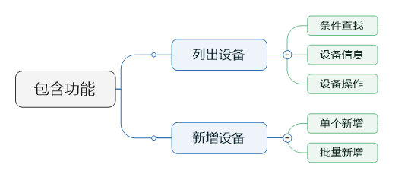

三. |  | 设计目的
 | 1. | 新增设备
 |  | 用于设备预先注册，设置登录密码。
 | 2. | 设备查询
 |  | 用户可以在页面上较方便的查看已注册的设备
二. |  | 原型视图
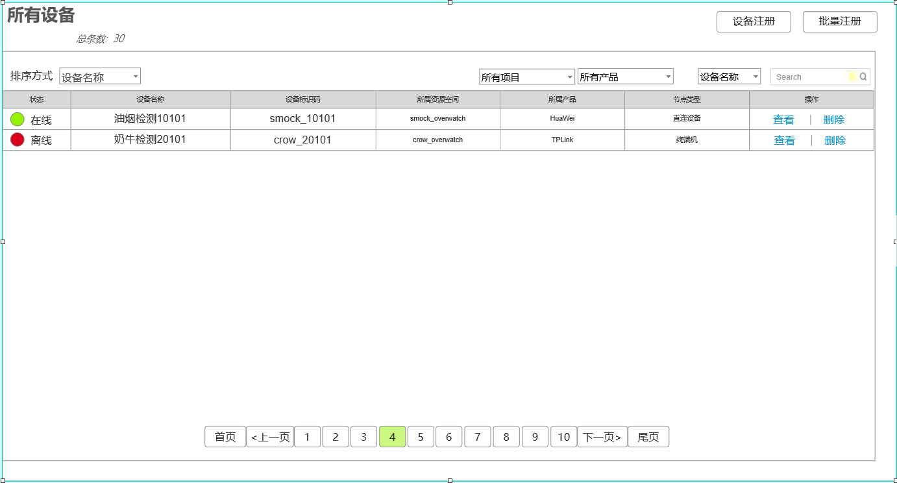

三. |  | 功能详述
 | 1. | 筛选
 |  | a. | 区域截图

 |  | b. | 排序方式
 |  |  | 排序方式有3种，按名称排序，按标识ID排序，按注册时间排序
 |  |  | 名称和Id排序为升序，注册时间排序为降序
 |  |  | 默认为按名称排序
 |  |  | 当完成新增设备后，切换为按注册时间排序
 |  | c. | 设备状态
 |  |  | 设备状态筛选有2个复选项，在线和离线
 |  |  | 默认情况下2个复选框都勾选
 |  | d. | 资源空间筛选
 |  |  | 包含所有资源空间和该账号下各资源空间
 |  | e. | 产品筛选
 |  |  | 包含所有产品和该账号下当前资源空间下的所有产品
 |  | f. | 模糊查询
 |  |  | 支持设备名称查询和设备Id查询
 |  |  | 查询语句为正则表达式
 | 2. | 显示列表
 |  | a. | 区域截图

 |  | b. | 包含内容
 |  |  | 1) | 离线和在线状态
 |  |  | 2) | 设备名称
 |  |  | 3) | 设备标识码
 |  |  | 4) | 设备的所属资源空间
 |  |  | 5) | 设备的所属产品
 |  |  | 6) | 设备的节点类型
 |  |  | 7) | 设备的操作
 |  |  |  | 查看
 |  |  |  |  | 点击查看，跳转设备详情页面
 |  |  |  | 删除
 |  |  |  |  | 点击删除，则弹出一个提示框，是否删除该设备
 |  |  |  |  | 弹出框样式由美术统一设计
 |  |  |  |  | 删除成功后，前端去掉该项，不进行页面刷新

 | 3. | 分页功能
 |  | a. | 区域截图

 |  | b. | 规则描述
 |  |  | 1） | 每页显示10条（以美术设计为准）
 |  |  | 2) | 在头部显示总条数
 |  |  | 3) | 选页按钮
 |  |  |  | 页面按钮显示首页，尾页，上一页，下一页，和选中页为中心的最多10个选页按钮
 |  |  |  | 页数不够10个，有多少个显示多少个

四. |  | 新增设备
 | 1. | 原型图
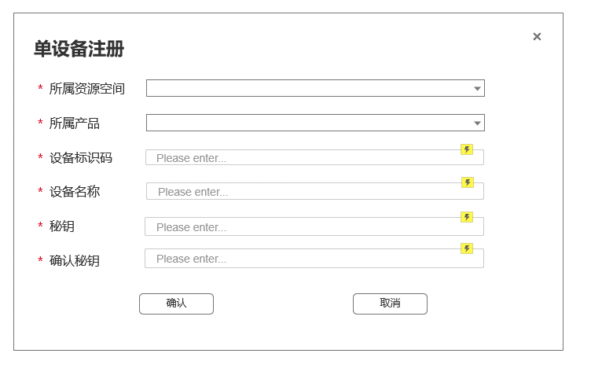

五. |  | 批量新增
 | 1. | 原型图
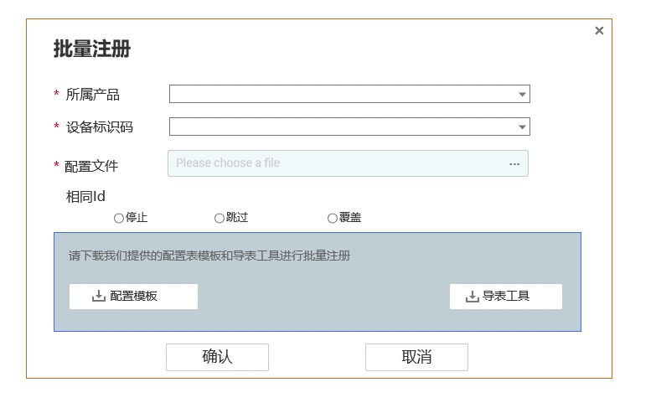

 | 2. | 表单详解
 |  | a. | 表单包含内容
 |  |  | 所属产品、设备标识码、Json配置文件、相同Id的操作模式
 |  | b. | 配置文件格式
 |  |  | 待定
 |  | c. | 模板下载
 |  |  | 提供Excel模板和导表工具的下载
 |  | d. | 交互相关
 |  |  | 初始装填，确认按钮置灰。必要的表单填全后变为可点击态

设备详情页面
一. |  | 功能概览
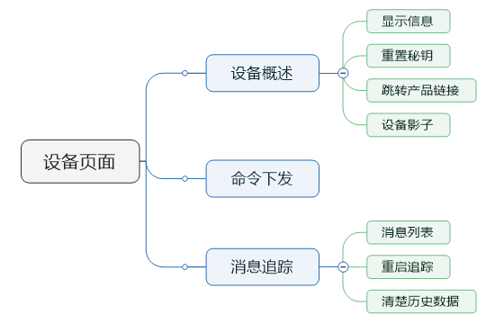

二. |  | 设备详情
 | 1. | 原型图
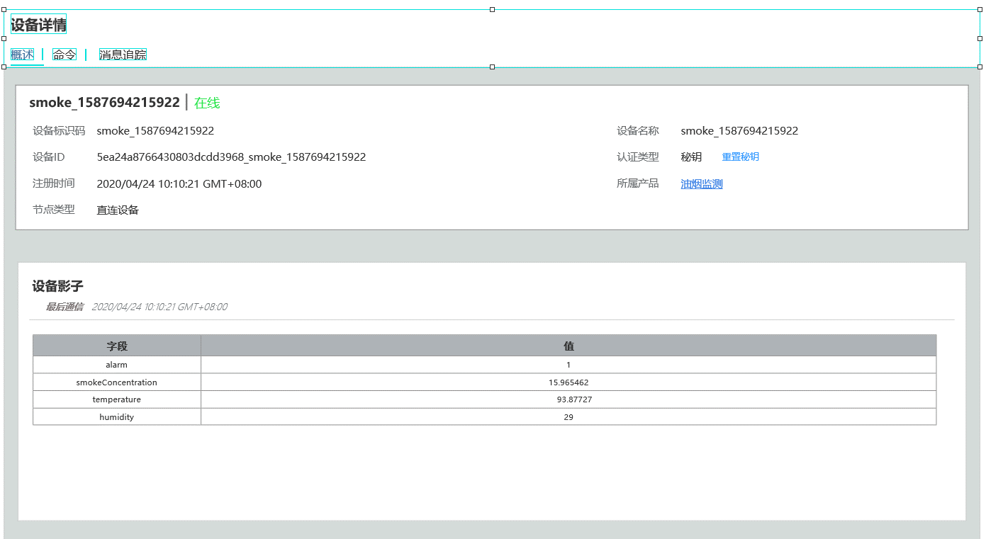

 | 2. | 功能概述
 |  | 该界面展示设备的基本信息，和影子信息。以及重置秘钥的操作。
 |  | a. | 基础信息
 |  |  | 包括设备名称，在线情况，设备Id，认证类型，注册时间，所属产品和节点类型
 |  |  | 目前认证类型只支持秘钥，后续会添加指纹等功能。
 |  | b. | 重置秘钥操作
 |  |  | 点击重置秘钥，弹出右图所示弹框
 |  |  | 用户可以点击自动生成，生成一个随机的秘钥。生成秘钥算法要求重复率较低，长度在20位以内。
 |  |  | 点击确认后完成重置秘钥操作
 |  | c. | 设备影子
 |  |  | 所谓设备影子，即是设备上一次上传的消息。
 |  |  | 设备影子显示上次上传数据的时间，和上传数据的属性

三. |  | 命令下发
 | 1. | 原型图
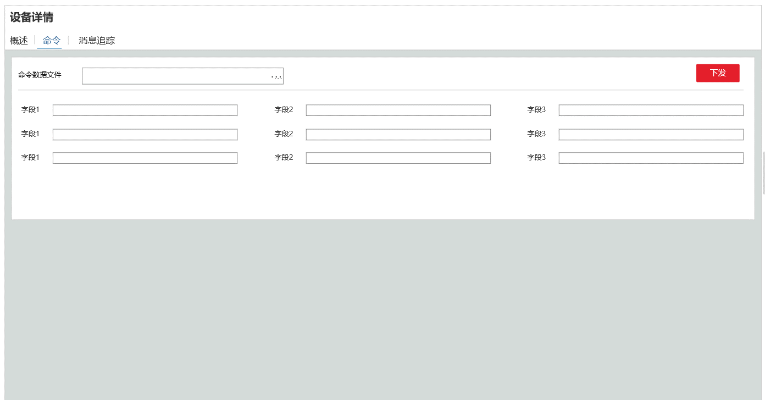

 | 2. | 功能概述
 |  | 一个设备只有1个命令下发模型。
 |  | a. | 命令表单
 |  |  | 展示命令下发模型的各字段的表单。
 |  |  | 这里要前端拉去数据并动态生成。
 |  | b. | 上传文件功能
 |  |  | 用户上传下发命令的Json文件，命令表单根据文件内容自动填充
 |  |  | 数据格式为：
 |  |  |  |  | "cmd" : "test", "data" ： { "k1" : "v1", "k2" : 100, "k3" : "v1", }

 |  | c. | 下发
 |  |  | 用户点击下发按钮，向设备下发数据。

三. |  | 消息追踪
 | 1. | 原型图
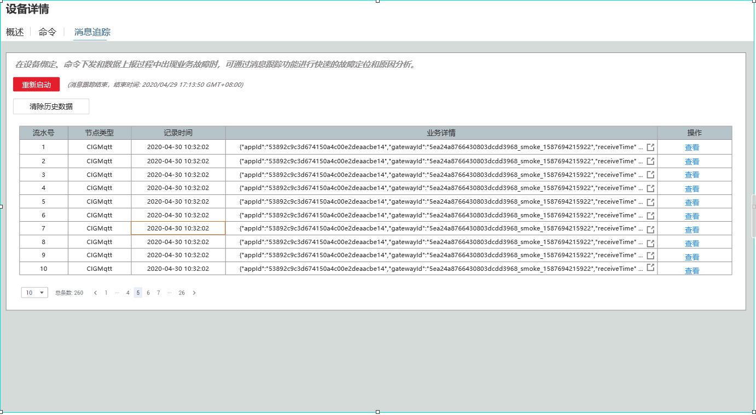

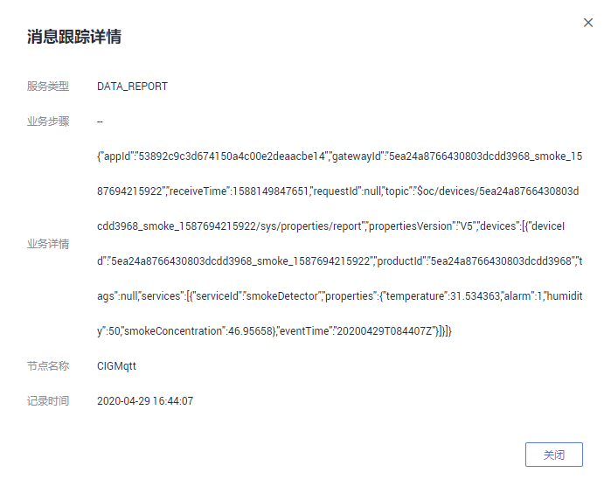
 | 2. | 功能概述
 |  | a. | 设计目的
 |  |  | 这个功能用于排查设备的故障，检测一段时间内设备的业务数据。
 |  |  | 同时用于开发阶段的调试功能
 |  | b. | 概述
 |  |  | 本功能和华为版完全一致，包含开启追踪，显示追踪数据
 |  | c. | 追踪数据
 |  |  | 包含流水号，节点类型，记录时间，业务详情和操作
 |  |  | 1) | 业务详情
 |  |  |  | 业务详情显示源数据，如果是二进制数据，也直接丢2进制乱码数据。
 |  |  |  | 业务详情只显示1行，超过在末尾用…展示
 |  |  |  | 业务详情提供一个复制按钮，方便调试使用
 |  |  | 点击查看，展示完整的业务详情数据，如右图所示
 | 3. | 数据追踪按钮交互
 |  | a. | 点击弹出原型
 |  |  | 点击数据追踪弹出如下界面
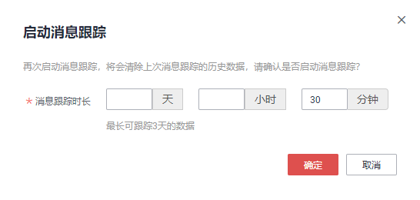

 |  | b. | 操作如图所示，不做赘述。

群组页面
一. |  | 功能概述
 | 允许用户创建群组，并把注册到账户上的设备添加进群组。

二. |  | 设计目的
 | 方便用户对已注册的设备进行分组管理

三. |  | 功能概述
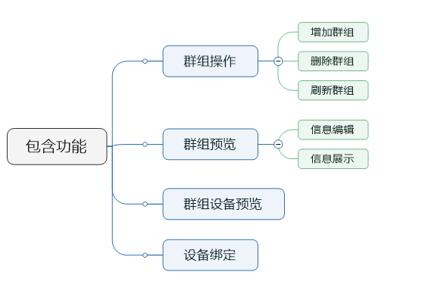

四. |  | 设计目的
 | 1. | 使设备可以分组查看，便于信息统计与设备管理

五. | 原型
 | 1. | 群组概览
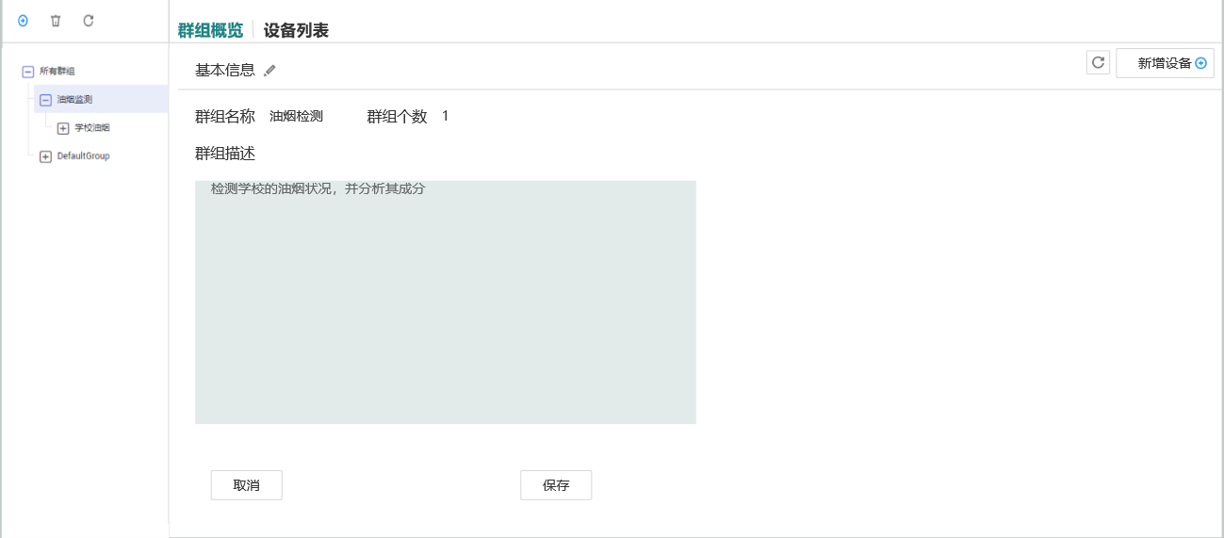

 | 2. | 添加群组
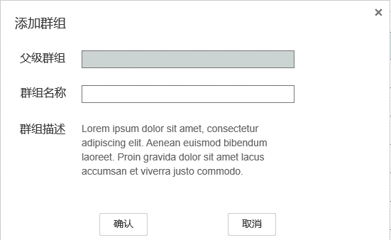

 | 3. | 设备列表
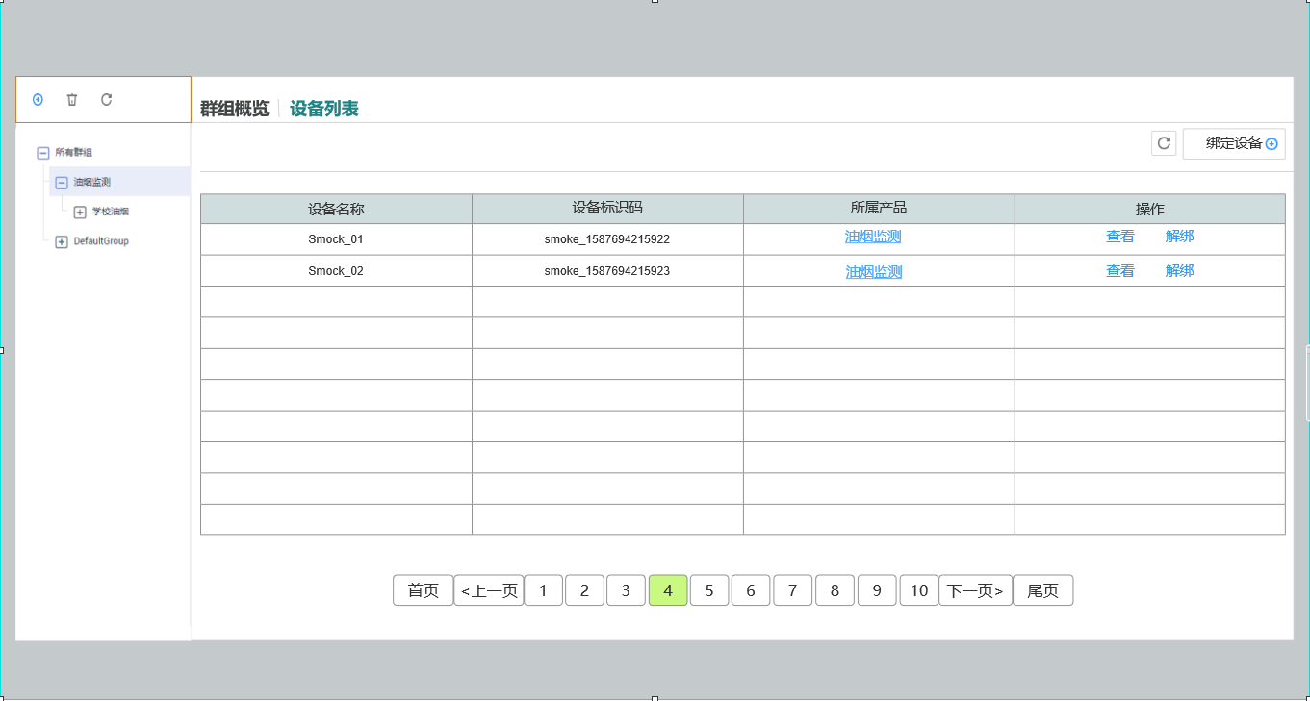

 | 4. | 设备绑定
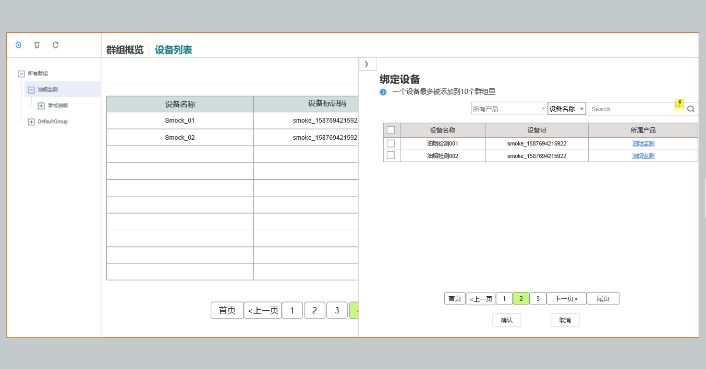

六. | 群组操作
 | 1. | 群组节点有选中态
 |  | 右侧的信息面板，是根据选中的群组展示的
 |  | 增删操作也是针对选中的群组
 |  | 选中所有群组时，上方操作按钮只显示刷新
 | 2. | 操作
 |  | 增加群组、删除群组、刷新

七. | 群组概述
 | 1. | 包含内容
 |  | 群组名称、群组描述、子群组个数
 | 2. | 编辑操作
 |  | 编辑状态下，才会出现下方的取消和保存按钮，但编辑按钮消失
八. | 设备列表
 | 1. | 展示内容
 |  | a. | 设备名字
 |  | b. | 设备标识码
 |  | c. | 所属产品的链接
 |  | d. | 操作
 |  |  | 查看设备的链接
 |  |  | 解绑设备
 |  |  |  | 解绑操作需要弹出框2次确认。
 | 2. | 展示规则
 |  | 展示当前选中分组和其子分组的所有设备，按设备名称升序排列
 | 3. | 绑定设备
 |  | 点击绑定设备，右侧绑定设备面板划出
 | 4. | 刷新设备
 |  | 点击刷新设备，重新请求一次设备列表
 |  | ps:这个操作其实只会在用户打开2个相同页面的页签时实际发挥作用
九. | 绑定设备
 | 1. | 筛选
 |  | 与设备列表页面中的所有设备类似，只是这里不提供命名空间筛选
 | 2. | 列表
 |  | 列表展示还没有添加进这个分组的设备。
 |  | 列表有4列，分别是勾选项，设备名称，设备Id和所属产品。
 |  | 表头的勾选项点击后，会把本页所有设备都勾选上。
 |  | 每个列表项的勾选表示要把这个设备添加进该分组
 | 3. | 确认按钮
 |  | 点击后把所有勾选的设备(即使不在本页)，加入到选定分组。
 |  | 成功后页签折叠回去。
 | 4. | 撤销按钮
 |  | 点击后重置所有勾选
 | 5. | 返回按钮
 |  | 点击后折回页签

产品页面
一. |  | 功能概述
 | 1. | 产品 介绍
 |  | 一个项目下有多个产品，每个产品定义了一个上行数据模型和下发命令数据模型
 | 2. | 功能关联
 |  | a. | 上行数据校验
 |  |  | 设备上传的数据，需要经过产品层数据模型的校验，才可以进入数据库
 |  | b. | 命令下发
 |  |  | 在命令下发页面，或在应用侧API处，可以对对应设备下发定义好的命令

二. |  | 设计目的
 | 对设备上传数据和下发数据的行为进行定义

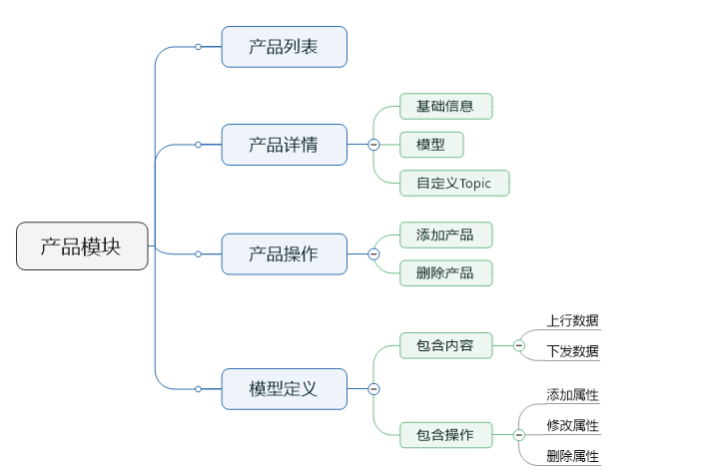
三. |  | 功能概览

三. | 产品列表页面
 | 1. | 原型
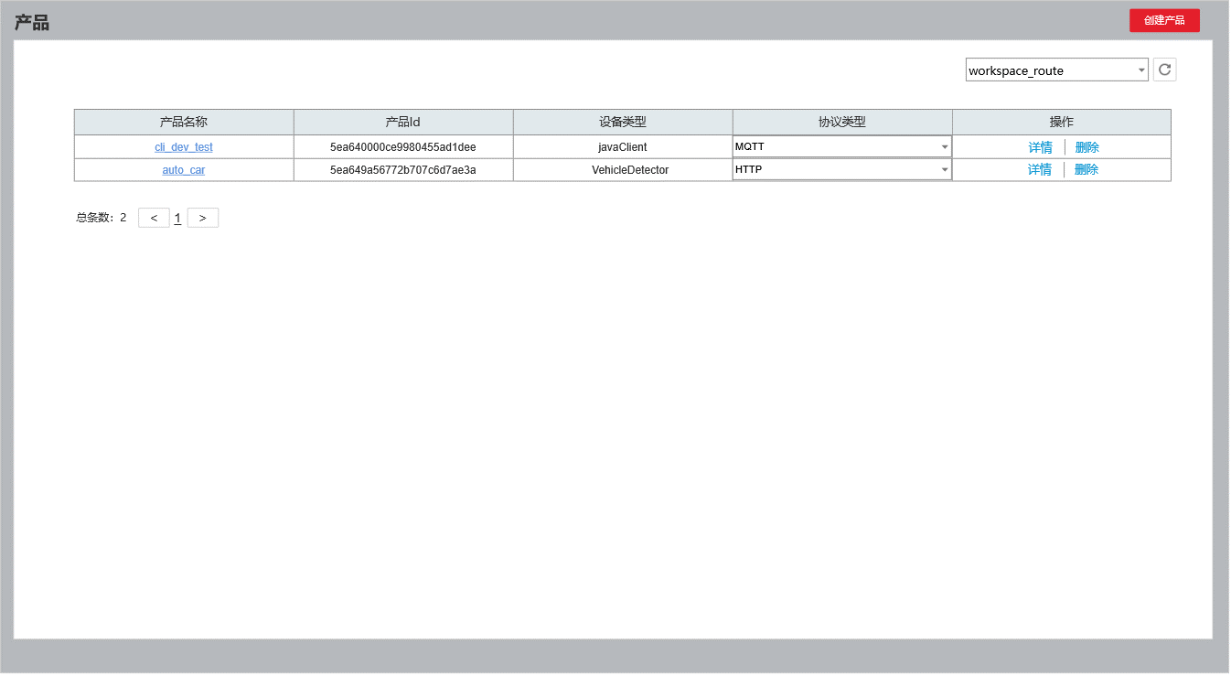

 | 2. | 功能简介
 |  | 概述：
 |  |  | 在右上方下拉菜单中选定特定项目，展示出该项目下的产品列表
 |  | a. | 列表包含信息
 |  |  | 产品名称 |  | 提供产品名称，并附带产品跳转的链接
 |  |  | 产品Id，设备类型，协议，操作相关
 |  | b. | 协议包含
 |  |  | MQTT, CoAp,HTTP
 |  | c. | 交互逻辑
 |  |  | 点击产品名称和详情，跳转产品详情界面。
 |  |  | 点击删除，需要弹出一个确认框
 |  |  | 点击创建产品，弹出创建产品界面

三. |  | 创建产品页面
 | 1. | 原型
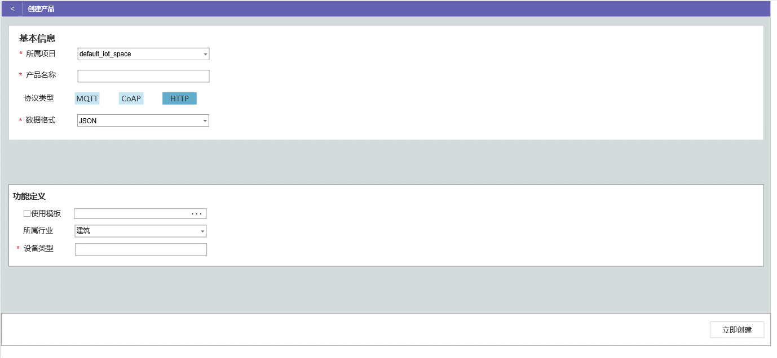

 | 2. | 功能简介
 |  | a. | 表单包含项
 |  |  | 所属项目，产品名称，协议类型，数据格式，所属行业，设备类型
 |  | b. | 使用模板
 |  |  | 可以上传json配置文件进行创建，同时初始化上行数据模型和下发命令模型
 |  | c. | 数据格式
 |  |  | Json，Protobuf
 |  | d. | 约束
 |  |  | 同一个项目下，产品名不可重复

四. |  | 产品详情界面
 | 1. | 原型
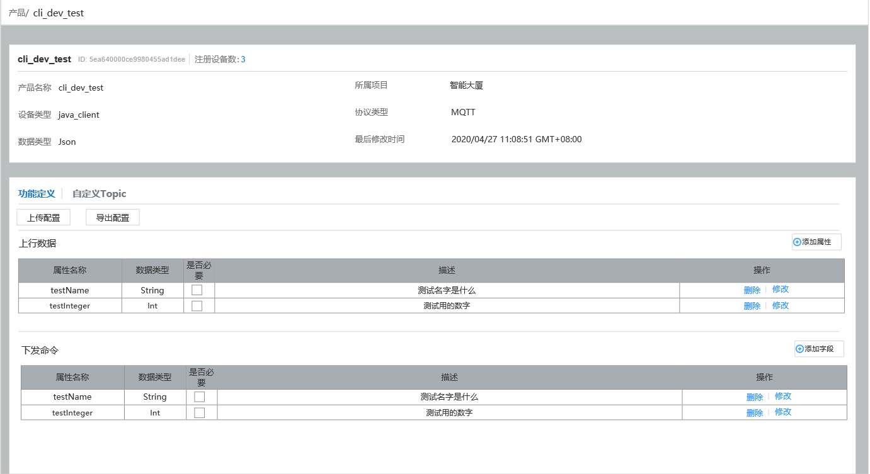

 | 2. | 基础信息
 |  | a. | 包含基础信息
 |  |  | 产品名称，产品Id，所属设备数，所属项目，设备类型，协议类型，数据格式，最后修改时间
 |  | b. | 交互相关
 |  |  | 点击注册数量，跳转到设备列表页面，并设置筛选项为当前产品

 | 3 | 模型配置
 |  | 每个产品有且只有一个上行数据模型和下发命令模型
 |  | a. | 模型属性字段展示
 |  |  | 展示属性名称，数据类型，是否必要和描述字段，不展示约束字段。
 |  | b. | 模型字段操作
 |  |  | 删除要谈确认对话框，修改弹出添加属性的界面，只是相关的属性已经自动填上。
 |  | c. | 上传你配置
 |  |  | 可以上传配置文件进行自动模型配置
 |  | d. | 导出配置
 |  |  | 点击导出配置，产品的配置信息导出成Json自动下载给用户

五. |  | 新增属性页面
 | 1. | 原型
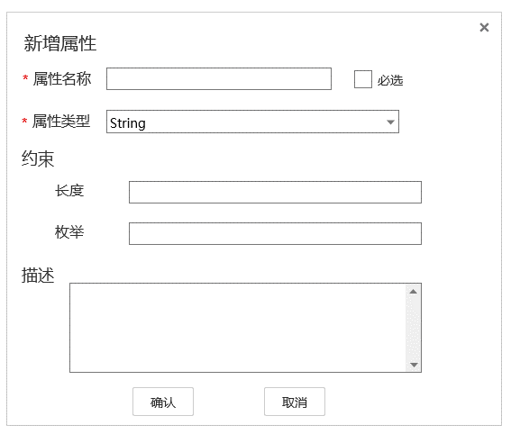
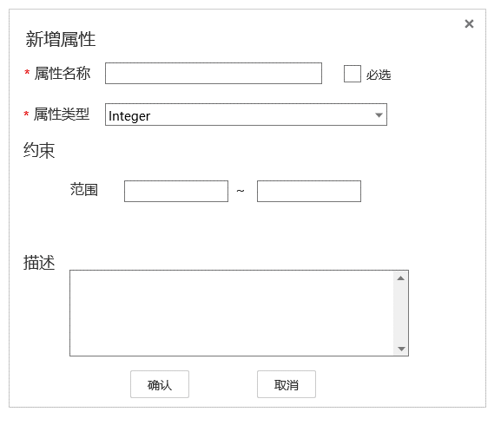

 | 2. | 功能概述
 |  | a. | 包含内容
 |  |  | 属性名称，是否必选，属性类型，约束，描述
 |  | b. | 属性类型
 |  |  | 暂时只支持String,Integer,Double
 |  |  | 不同属性约束条件不同
 |  | c. | 约束
 |  |  | String
 |  |  |  | String类型约束为长度和枚举。
 |  |  |  | 枚举用,分隔
 |  |  |  | 如果枚举元素值超过长度，提交表单时报错
 |  |  | Integer,Double
 |  |  |  | 约束为范围
 |  | d. | 交互
 |  |  | 确认，撤销，×

